AI 输入法
chemSHERPA-AI 输入说明书
 |  |  | Version 3.1
＜本指导书的目的＞
 | 本说明书旨在记录并解释TDK集团在使用chemSHERPA进行化学物质调查时的关键
 | 要点，以便供应商提交相关文件。
 | 关于chemSHERPA的输入方法，详细内容请参考chemSHERPA网站中揭示的资料。
 | *网站于2025年10月30日焕然一新。
 | Language |  | URL:
 | English / 中国語(Chinese) |  | https://cmp-consortium.com/english/chemsherpa/aboutchemsherpa
 | 日本語(Japanese) |  | https://cmp-consortium.com/chemsherpa/aboutchemsherpa

关于格式
 | chemSHERPA准备了2种格式。
 | 根据下述购买品分类，选择应使用的格式。
 | chemSHERPA的输入方法等详细内容，请参考chemSHERPA网站中揭示的资料。
 | 产品含有学学物质情报利用规则，操作说明书，输入说明书以及快速说明书等
 | 购买品分类 | 格式 | 传达的信息内容
 | 化学品 | chemSHERPA-CI | 传达成分信息。
 | 零部件・包装材 | chemSHERPA-AI | 传达成分信息以及收发信息。

 | (Note)
 | 请注意，必须在chemSHERPA-AI(零部件・包装材)中回答守法信息。
 | 原则上以日语或英语输入。

---> P.2 ~

---> P.8 ~
---> 请参阅附页

Operation Instructions Video / 操作说明视频
 | 这段视频长约 60 分钟，解释得非常简单清晰。
 | (截至2025年10月，仅有日文版视频已更新为V2R1规格。）
 | Language | URL
 | 中国語(Chinese) | https://cmp-consortium.com/english/chemsherpa/aboutchemsherpa/description
 | English | https://cmp-consortium.com/english/chemsherpa/aboutchemsherpa/description
 | 日本語 | https://cmp-consortium.com/chemsherpa/aboutchemsherpa/description#movie

目录

 | 1．输入法（摘要）

 | 2．输入法（详细）
 | A)基本信息
 |  | （A-1） 发行者・授权者信息
 |  | （A-2）输入日期
 |  | （A-3） 传达事项
 |  | （A-4）管理的候选物质（CDS）的申报
 |  | （A-5） SCIP信息

 | B)成分信息
 |  | （B-１）输入物质信息
 |  | （B-２）用途代码
 |  | （B-３）管理对象以外的物质(自愿申报物质)
 |  | （B-４）Misc(杂项)输入法
 |  | （B-５）成分信息的纠错

 | C)合规性评估信息
 |  | （C-１）反映成分信息
 |  | （C-２）含有判定
 |  | （C-３）用途代码
 |  | （C-４）直接输入合规性评估信息时
 |  | （C-５）纠错和确定

 | 3．授权
 |  | ３-１ 纠错
 |  | ３-２ 授权

１．输入法（摘要）

 | chemSHERPA 有三个画面。 请填写每个画面所需的信息，并在最后提交文件和审批程序。
 | １．基本信息
 | ２．成分信息
 | ３．合规性评估信息

 | 相应的画面切换方法如下
 | ・基本信息→成分信息（①）
 | ・基本信息→合规性评估信息（②）

 |  | (显示基本信息画面、成分信息画面或合规性评估信息画面 )
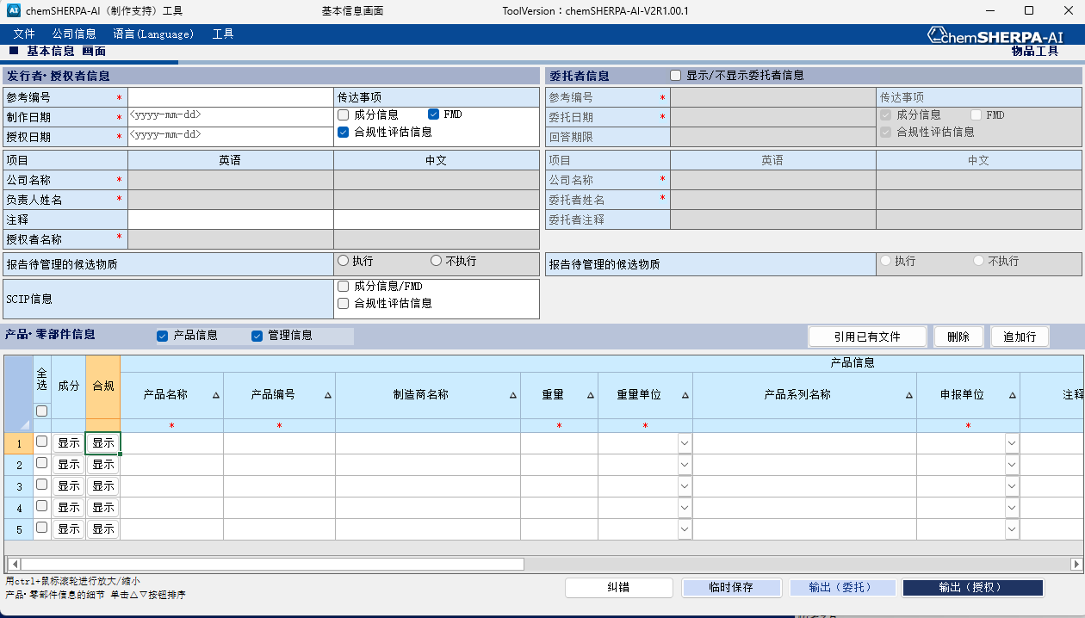

①
②

２．输入法（详细）

A)基本信息
（A-1） 发行者・授权者信息
 | 发行者・授权者信息是必须输入项目。「公司信息」➡点击「发行者・授权者信息」,输入必要事项。
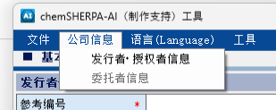

物品数据制作支持工具 操作说明书
(附属于chemSHERPA）
5.编制新文件(P.12～参照)

*的项目为必填项目
发行者・授权者信息是必须输入项目。

（A-2） 输入日期
 | 输入格式为 yyyy-mm-dd（连字符）。
 | 授权日期 (①) 应与制作日期相同或晚于创建日期。 如果进行了修改，则应将授权日期设得晚一些。

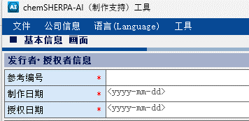
①
 |  |  | ▼错误示例

 |  |  | 错误区域用红色标出。
 |  |  | 正：2024-09-25
 |  |  | 誤：2024-9-25
（！）授权日期 (①) 应为制作或修订日期之后的日期。

（A-3） 传达事项
 | 请点击要传达的对象信息（成分信息或全物质声明（FMD）和合规性评估信息）。
 | 成分信息：常规报告方法（仅报告 chemSHERPA 管理对象物质）
 | FMD ：报告所有有意添加的成分和已知杂质。
 | 有关如何输入杂项，请参见下文第 (B-4) 节。

 | 除 MISC（其他成分）外，至少 90% (*) 的成分信息已在 chemSHERPA 中公布时，
 | 在 “传达事项 ”中，选择 “FMD”。
 | *视为已公开SN编号和疑似物质。

 |  |  | ➡ 选择一个※
 |  |  | ➡ 必须选择

（A-4） 管理的候选物质（CDS）的申报
 | 请尽可能用 “执行”来报告管理的候选物质。

(A-5) SCIP信息
 | 分别选择成分情報/FMD和合规性评估信息。
 | 如果包括 SVHC，请尽可能报告 SCIP 信息。

B) 成分信息
 | 从基本信息界面切换到成分信息界面的步骤如下。
 | 在 “基本信息 ”页面，点击要输入成分信息的产品的成分 “显示 ”按钮。

 | 转换为成分信息画面，在这里输入 零部件，物质和含有化学物质信息。
 | *的项目为必填项目
 | 输入零部件和物质信息。
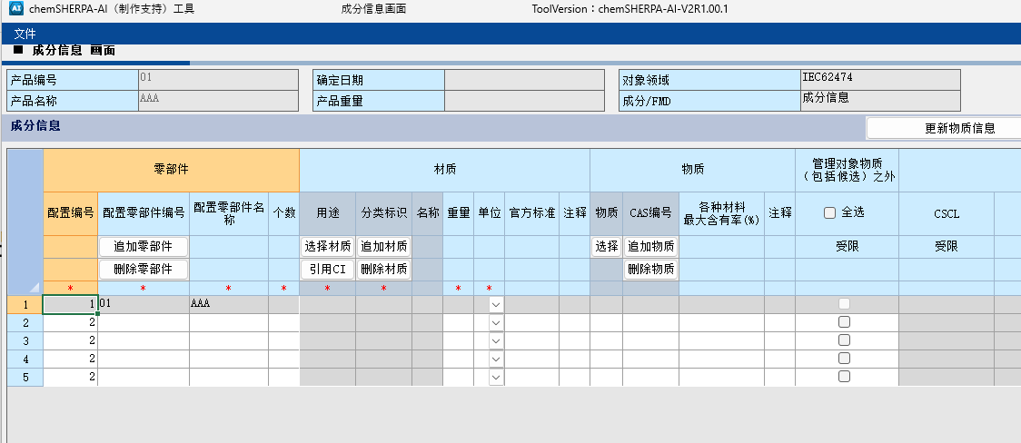

物品数据制作支持工具 操作说明书
12.输入成分信息(p.33~参照)

（B-１）输入物质信息
 | 在物质搜索画面上检索并输入目标物质 (③)。
 | 通过以下操作可显示物质检索画面
 | 选择要输入的单元格 (①)，点击【选择】按钮 (②)。
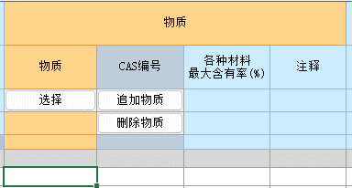
②
①
物品数据制作支持工具 操作说明书
12.3 输入物质信息(P.36参照)

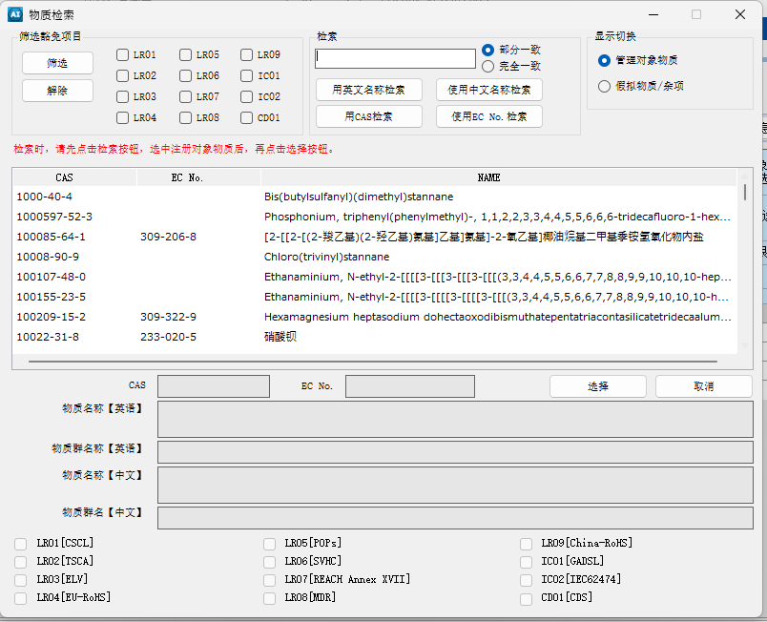
③

通过物质名称、CAS 或 EC 编号检索目标物质。
➡选择物质并 “选择”。

（B-２）用途代码
 | 如果选择了需要输入用途代码的物质，从表示画面选择相应项目。
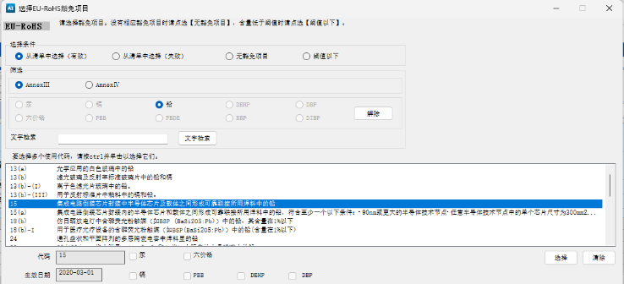

物品数据制作支持工具 操作说明书
12.3 输入物质信息(P.37参照)

（B-３）管理对象以外的物质(自愿申报物质)
 | 非管制物质的名称及其 CAS 编号可直接输入单元格中。
 | 化学物质名只能输入英数半角文字，请留意。请尽可能使用标准化名称。
 | 此时请在“管理对象物质（包括候选人）之外”列的“受限”处打钩。

 | ▶ 如果在传达事项中选择了 “FMD”。
 | 在超过 10% 的报告中，CAS编号/SN 编号/假拟物质不能不包含其中任何一项，
 | 包括 “Misc(杂项)”。

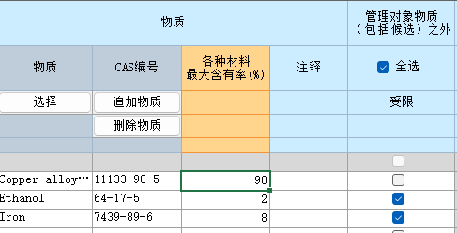
物品数据制作支持工具 操作说明书
12.4.输入物质信息(P.39参照)

（B-４）Misc(杂项)输入法
 | ▶ 如果在传达事项中选择了 “FMD”。
 | 在显示切換中选择 “假拟物质/杂项”，然后从选择区域中选择 “Misc”。
 | 如果是手动输入，可能需要更正。

 | ▶ 如果在传达事项中选择了 “成分信息”。
 | 没有显示切换功能，请手动输入信息。
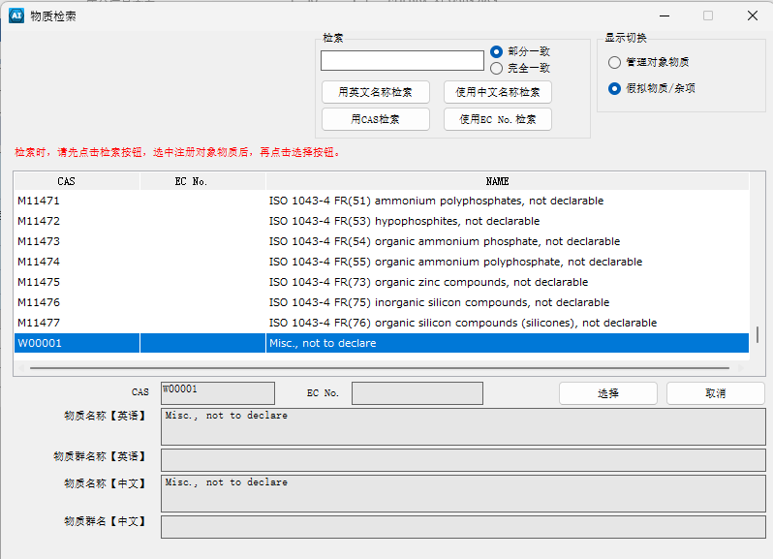

 | （！）如果要使用 Misc表示未知杂质，请在注释栏中输入 「Unknown impurities」。

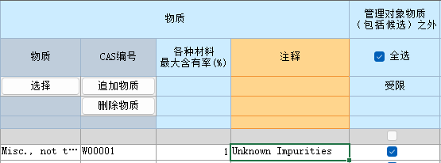

（B-５）成分信息的纠错
 | 输入完成后，进行纠错，如果没有错误，则确定。
 | 当出现错误时，根据错误画面的指示，修正内容，然后确定。

C)合规性评估信息
 | 从基本信息画面切换到合规性评估信息画面的步骤如下。

 | 首先，返回基本信息画面。
 | 然后点击要输入合规性评估信息的产品的合规性 “显示 ”按钮。

物品数据制作支持工具 操作说明书
13.输入合规性评估信息
(P.50～59参照)

 | 合规信息处理如下。
（C-1）反映成分信息
 | 单击 “成分➡ 合法合规性评估转换”，根据 (B-5) 中已确定的成分信息自动反映合法合规性评估。

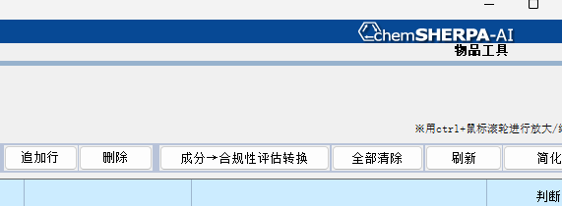

物品数据制作支持工具 操作说明书
13.2.输入【判断含有】选项(Y/N)等信息
(P.51～参照)

（C-２）含有判定
 | 「Entry Y」表示有「Y」的可能性。
 | 选择「只表示Y」，将被限定为「Y」以及 「Entry Y」，可以边确认对象物质，报告用途，
 | 报告阈值，边将含有判定变更为「Y」或「N」。

（C-３）用途代码
 | 含有判定为「Y」时，请输入量以及使用用途，使用部位。
 | 此外，当用途代码显示「请输入」时，必须输入用途代码。➡（C-３-１）

 | （C-３-１） 双击「请输入」的行，打开用途代码选择画面。
 | 点击用途代码，按「选择」按钮。

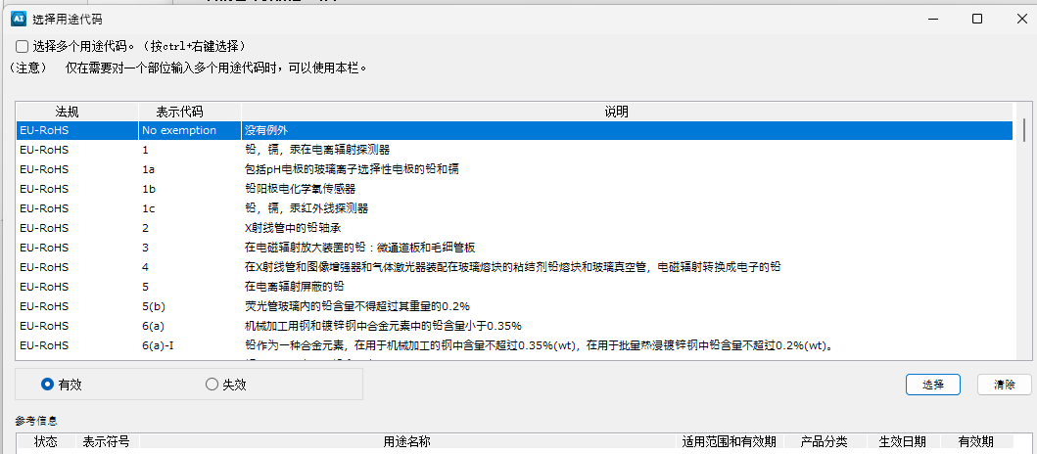

物品数据制作支持工具 操作说明书
13.2.输入【判断含有】选项(Y/N)等信息(P.50参照)

（C-４）直接输入合规性评估信息时
 | 转换为守法判断信息输入画面，在这里输入守法判断信息。
 | 报告对象物质数少的时候，如果使用判定对象栏，可以限定画面表示以及输入对象。
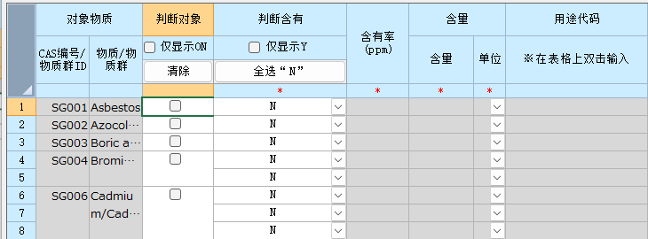

物品数据制作支持工具 操作说明书
13.3.输入【判断含有】选项(Y/N)等信息(P.53参照)

 | (C-４-1) 输入
 | 确认对象物质，报告用途等，选择「Y」或「N」。
 | 当选择含有判定为「Y」时，请输入含有量，使用用途，使用部位。
 | 此外，当用途代码显示「请输入」时，必须输入用途代码。（C-3参照）

物品数据制作支持工具 操作说明书
13.3.输入【判断含有】选项(Y/N)等信息
(P.54参照)

物品数据制作支持工具 操作说明书
13.4.纠错并保存
(P.55参照)
（C-５）纠错和确定
 | 完成输入后，进行纠错，如果没有错误，则确定。
 | 如果发现错误，请根据错误画面的指示，修正内容，然后确定。

３．授权
 | 完成文件的审批程序。审批过程在基本信息画面中进行。

３-1 纠错
 | 点击【纠错】按钮。

３-２ 授权
 | 按以下按钮 授权进程。

 | 显示下述承认画面，按授权/输出按纽，可以自动生成情报传达用文件。

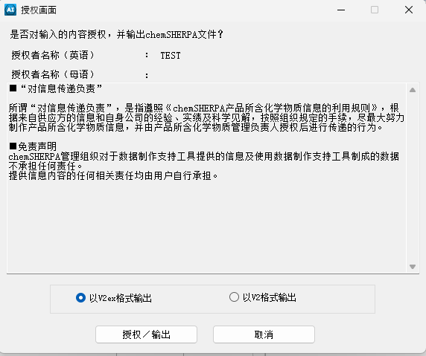
物品数据制作支持工具 操作说明书
11.7.授权和保存文件
(P.30～参照)

CI 输入法
chemSHERPA-CI 输入说明书
 |  |  | Version 3.1
＜本指导书的目的＞
 | 本说明书旨在记录并解释TDK集团在使用chemSHERPA进行化学物质调查时的关键
 | 要点，以便供应商提交相关文件。
 | 关于chemSHERPA的输入方法，详细内容请参考chemSHERPA网站中揭示的资料。
 | *网站于2025年10月30日焕然一新。
 | Language |  | URL:
 | English / 中国語(Chinese) |  | https://cmp-consortium.com/english/chemsherpa/aboutchemsherpa
 | 日本語(Japanese) |  | https://cmp-consortium.com/chemsherpa/aboutchemsherpa

关于格式
 | chemSHERPA准备了2种格式。
 | 根据下述购买品分类，选择应使用的格式。
 | chemSHERPA的输入方法等详细内容，请参考chemSHERPA网站中揭示的资料。
 | 产品含有学学物质情报利用规则，操作说明书，输入说明书以及快速说明书等
 | 购买品分类 | 格式 | 传达的信息内容
 | 化学品 | chemSHERPA-CI | 传达成分信息。
 | 零部件・包装材 | chemSHERPA-AI | 传达成分信息以及收发信息。

 | (Note)
 | 请注意，必须在chemSHERPA-AI(零部件・包装材)中回答守法信息。
 | 原则上以日语或英语输入。

---> 请参阅附页

---> P.8 ~
---> P.2 ~

Operation Instructions Video / 操作说明视频
 | 这段视频长约 60 分钟，解释得非常简单清晰。
 | (截至2025年10月，仅有日文版视频已更新为V2R1规格。）
 | Language | URL
 | 中国語(Chinese) | https://cmp-consortium.com/english/chemsherpa/aboutchemsherpa/description
 | English | https://cmp-consortium.com/english/chemsherpa/aboutchemsherpa/description
 | 日本語 | https://cmp-consortium.com/chemsherpa/aboutchemsherpa/description#movie

目录

 | 1．输入法（摘要）

 | 2．输入法（详细）
 | A)基本信息
 |  | （A-1）发行者・授权者信息
 |  | （A-2） 输入日期
 |  | （A-3） 传达事项
 |  | （A-4） 管理的候选物质（CDS）的申报

 | B)成分信息
 |  | （B-１）是否含有管理对象物质
 |  | （B-２）输入物质信息
 |  | （B-３）管理对象以外的物质(自愿申报物质)
 |  | （B-４）Misc(杂项)输入法
 |  | （B-５）更新物质信息
 |  | （B-６）纠错

 | 3．授权
 |  | ３-１ 纠错
 |  | ３-２ 授权

１．输入法（摘要）

 | chemSHERPA 有二个画面。 请填写每个画面所需的信息，并在最后提交文件和审批程序。
 | １．基本信息
 | ２．成分信息

 | 相应的画面切换方法如下
 | ・基本信息→成分信息（①）

 |  | (显示基本信息画面或成分信息画面 )
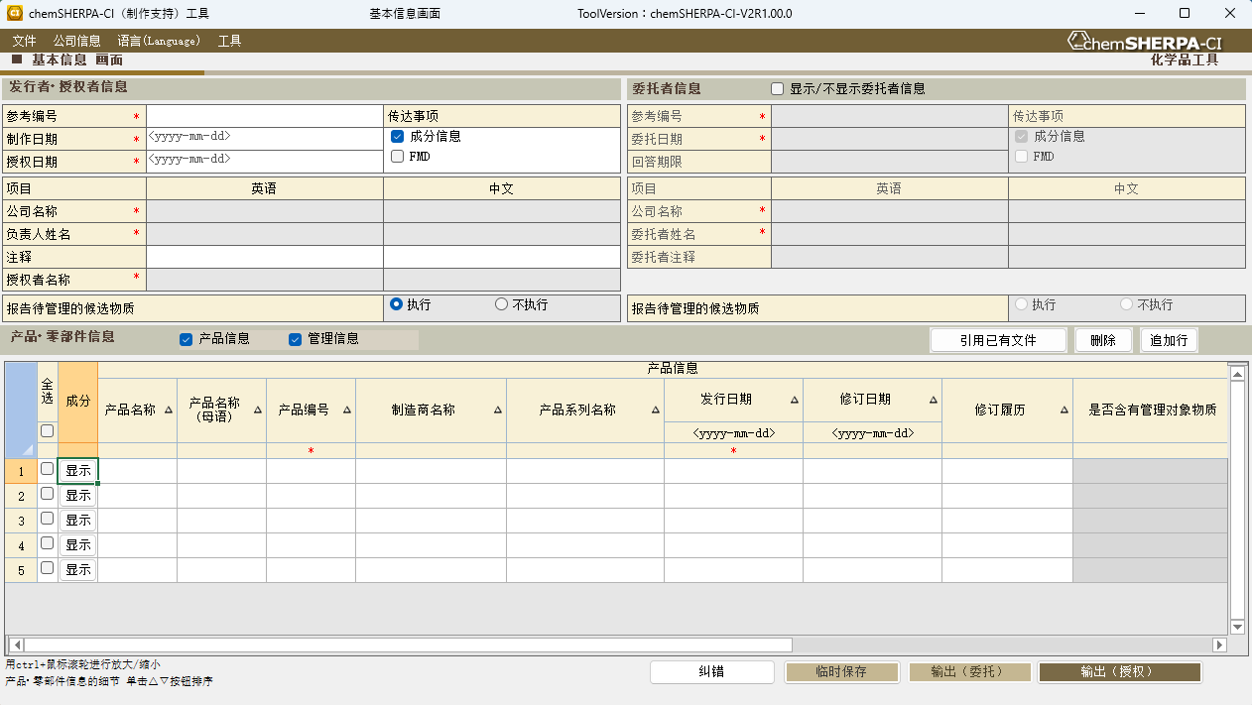

①

２．输入法（详细）

A)基本信息
（A-1） 发行者・授权者信息
 | 发行者・授权者信息是必须输入项目。「公司信息」➡点击「发行者・授权者信息」,输入必要事项。
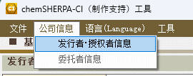

化学品数据制作支持工具 操作说明书
(附属于chemSHERPA）
5.编制新文件 (P.12参照)

*的项目为必填项目
发行者・授权者信息是必须输入项目。

（A-2） 输入日期
 | 输入格式为 yyyy-mm-dd（连字符）。
 | 授权日期 (①) 应与制作日期相同或晚于创建日期。 如果进行了修改，则应将授权日期设得晚一些。
 |  |  | ▼错误示例

①
 |  |  | 错误区域用红色标出。
 |  |  | 正：2024-09-25
 |  |  | 誤：2024-9-25

（！）授权日期 (①) 应为制作或修订日期之后的日期。

（A-3） 传达事项
 | 请点击要传达的对象信息（成分信息或全物质声明（FMD）和合规性评估信息）。
 | 成分信息：常规报告方法（仅报告 chemSHERPA 管理对象物质）
 | FMD ：报告所有有意添加的成分和已知杂质。
 | 有关如何输入杂项，请参见下文第 (B-4) 节。

 | 除 MISC（其他成分）外，至少 90% (*) 的成分信息已在 chemSHERPA 中公布时，
 | 在 “传达事项 ”中，选择 “FMD”。
 | *视为已公开SN编号和疑似物质。

 |  |  | ➡ 选择一个※

（A-4） 管理的候选物质（CDS）的申报
 | 请尽可能用 “执行”来报告管理的候选物质。

B) 成分信息
 | 从基本信息界面切换到成分信息界面的步骤如下。
 | 在 “基本信息 ”页面，点击要输入成分信息的产品的成分 “显示 ”按钮。

 | 转换为成分信息画面。
 | *的项目为必填项目
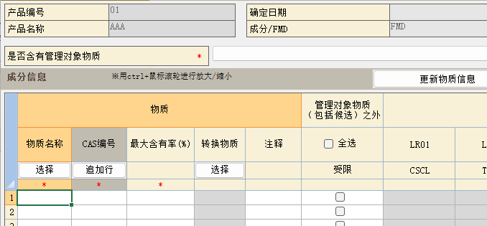

（B-１）是否含有管理对象物质
 | 确认是否含有管理对象物质。(选择"1"或"0")
 | 有关的法规及／或行业标准，请参见 “管理对象标准”。

 | 管理对象标准

（B-２）输入物质信息
 | 在物质搜索画面上检索并输入目标物质 (③)。
 | 通过以下操作可显示物质检索画面
 | 选择要输入的单元格 (①)，点击【选择】按钮 (②)。

②
化学品数据制作支持工具 操作说明书 11.输入成分信息 (P.28参照)
①

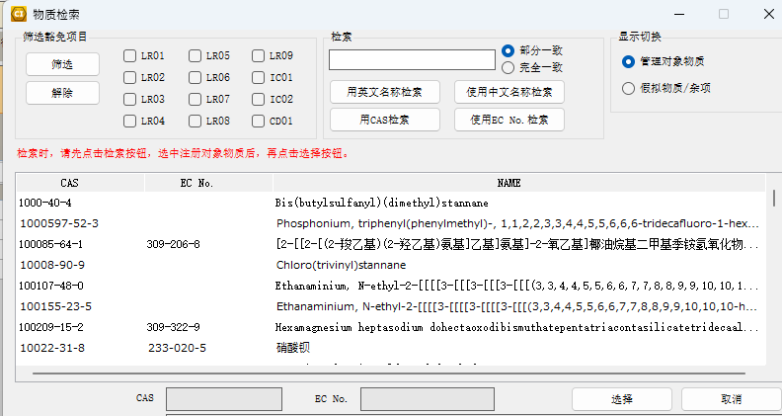
③

通过物质名称、CAS 或 EC 编号检索目标物质。
➡选择物质并 “选择”。

（B-３）管理对象以外的物质(自愿申报物质)
 | 非管制物质的名称及其 CAS 编号可直接输入单元格中。
 | 化学物质名只能输入英数半角文字，请留意。请尽可能使用标准化名称。
 | 此时请在“管理对象物质（包括候选人）之外”列的“受限”处打钩。

 | ▶ 如果在传达事项中选择了 “FMD”。
 | 在超过 10% 的报告中，CAS编号/SN 编号/假拟物质不能不包含其中任何一项，
 | 包括 “Misc(杂项)”。

（B-４）Misc(杂项)输入法
 | ▶ 如果在传达事项中选择了 “FMD”。
 | 在显示切換中选择 “假拟物质/杂项”，然后从选择区域中选择 “Misc”。
 | 如果是手动输入，可能需要更正。

化学品数据制作支持工具 操作说明书 11.2.输入物质信息(P.29参照)
 | ▶ 如果在传达事项中选择了 “成分信息”。
 | 没有显示切换功能，请手动输入信息。
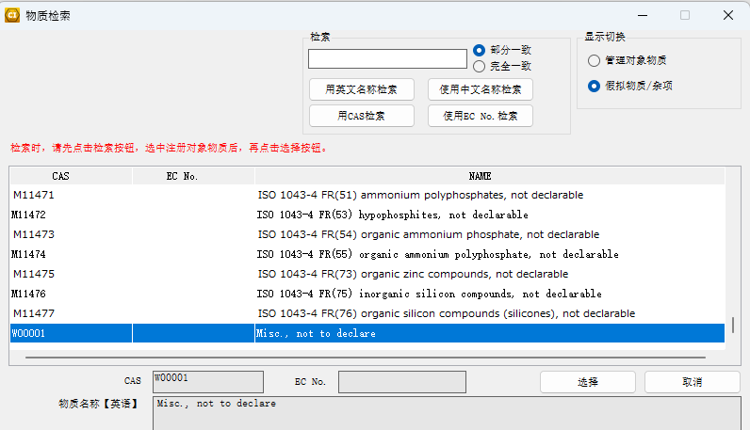

 | （！）如果要使用 Misc表示未知杂质，请在注释栏中输入 「Unknown impurities」。

（B-５）更新物质信息
 | 完成物质信息输入后，按更新物质信息按钮。
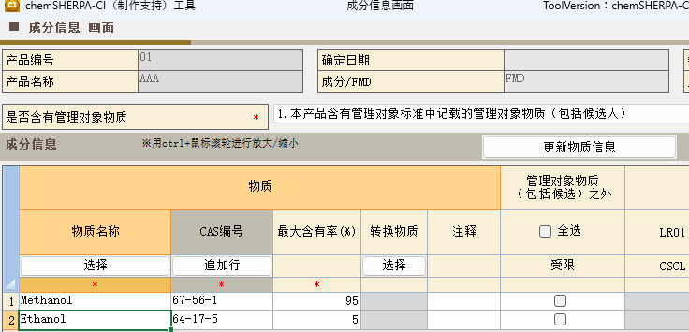

 | 完成所有物质信息的输入后，在 “管理对象物质（包括候选人）之外 ”一栏中勾选 “全选”。

 | 选中后会出现确认信息，按"OK"。
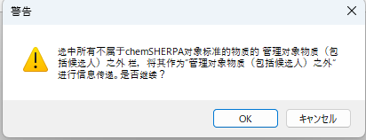

化学品数据制作支持工具 操作说明书
11.4. 纠错和确定 (P.31参照)
（B-６）纠错
 | 完成输入后，进行纠错，如果没有错误，则确定。
 | 如果发现错误，请根据错误画面的指示，修正内容，然后确定。

３．授权
 | 完成文件的审批程序。审批过程在基本信息画面中进行。

３-1 纠错
 | 点击【纠错】按钮。

３-２ 授权
 | 按以下按钮 授权进程。

 | 显示下述承认画面，按授权/输出按纽，可以自动生成情报传达用文件。
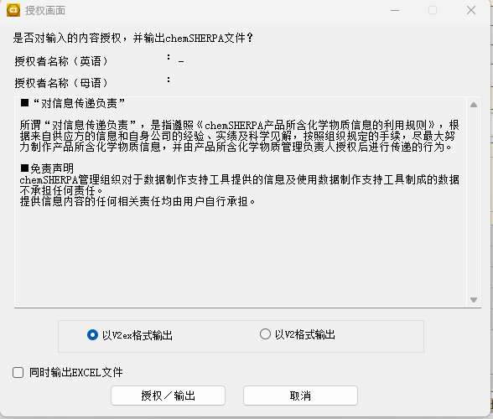

化学品数据制作支持工具 操作说明书 10.6. 授权和保存文件 (P.26参照)

